상품제안서
25절 시스템 다이어리 2725 | 상품코드: S48578

 |  |  |  |  |  |  | 02-713-8555 | www.synergygift.co.kr
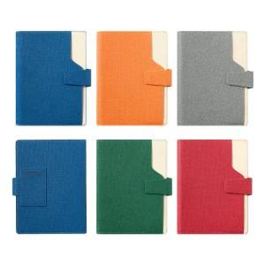

【상세/제작정보】

【인쇄/포장옵션】 | 불박, 금박, 은박 / 포장지포장

【공급단가】 | 수량 | 30~ | 100~ | 300~ | 500~ | 1,000~
*VAT별도 | 노트식 | 16,000원 | 12,660원 | 12,360원 | 11,740원 | 11,430원
 | 하루식 | 17,020원 | 13,650원 | 13,320원 | 12,650원 | 12,320원
 | 이틀식 | 16,000원 | 12,660원 | 12,360원 | 11,740원 | 11,430원
 | 주일식 | 16,000원 | 12,660원 | 12,360원 | 11,740원 | 11,430원

【상품 URL】 | https://www.synergygift.co.kr:443/src/goods_detail.php?gdno=48578

